比较法-一居
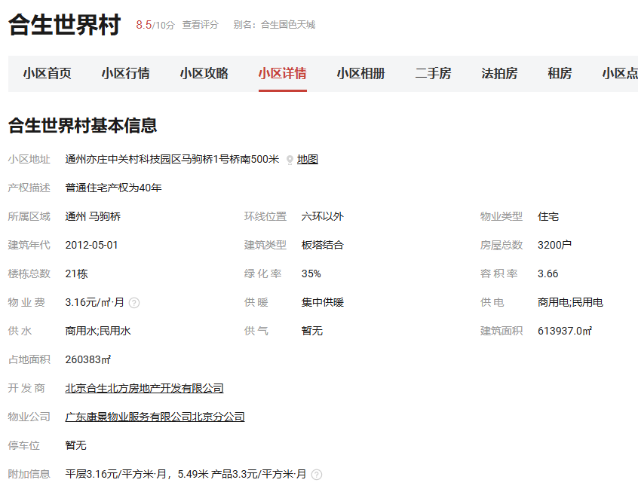
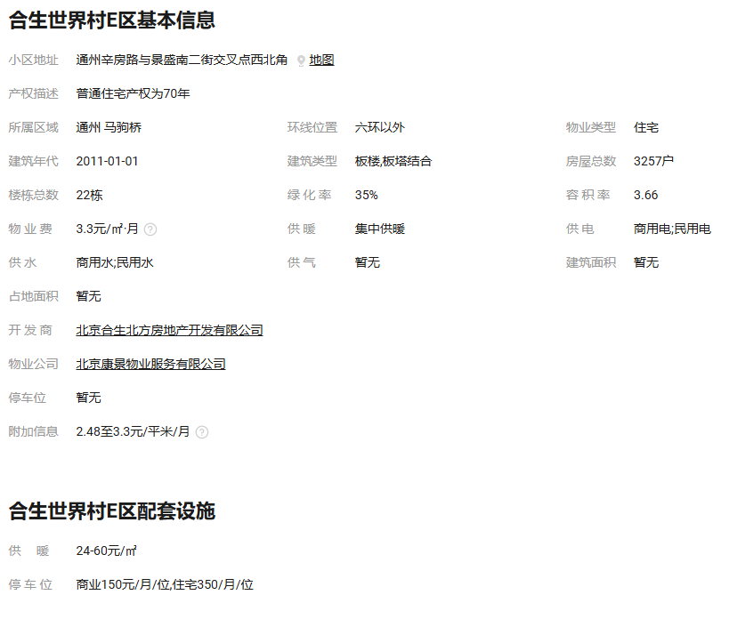
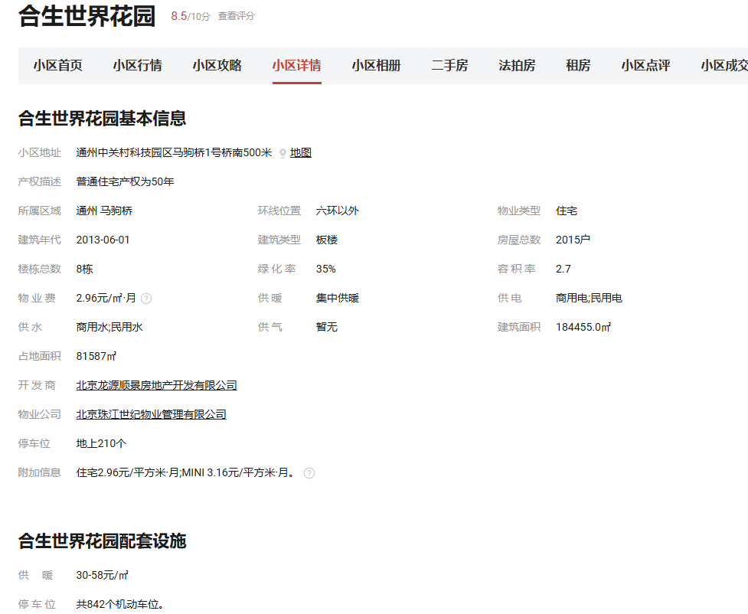
估价对象

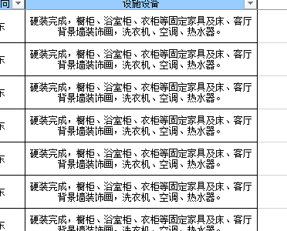
项目 |  | 估价对象 |  | 可比实例1 |  | 可比实例2 |  | 可比实例3
小区名称 |  | 韶华颂B区 |  | 合生世界村 |  | 合生世界村 |  | 合生世界村 |  |  |  |  |  |  |  |  |  |  |  |  |  | 项目名称 | 户型 | 楼层 |  | 装修 | 朝向 | 建筑面积（㎡）
平均租金（元/平方米·月） |  | 待估 |  | 16.95 |  | 16.07 |  | 17.44 |  |  |  |  |  |  |  |  |  |  |  |  |  | 合生世界村 | 二居室 | 中楼层 |  | 普通装修 | 南北 | 70-90
交易时间 |  | 2026-04-16 | 100 | 2026-04-01 | 100 | 2026-04-01 | 100 | 2026-04-01 | 100 |  |  |  |  |  |  |  |  |  |  |  |  | 合生世界村 | 二居室 | 中楼层 |  | 普通装修 | 南北 | 70-90
交易情况 |  | 正常 | 100 | 正常 | 100 | 正常 | 100 | 正常 | 100 |  |  |  |  |  |  |  |  |  |  |  |  | 合生世界村 | 二居室 | 中楼层 |  | 普通装修 | 南北 | 70-90
区域状况 | 居住区成熟度 | 估价对象周边2公里内有珠江逸景家园、合生世界花园、通州温馨家园、东亚瑞晶苑，居住小区规模较大，入住率较好，综合评价居住区成熟度较好。 | 100 | 周边2公里内有珠江逸景家园、合生世界村、通州温馨家园、东亚瑞晶苑，居住小区规模较大，入住率较好，综合评价居住区成熟度较好。 | 100 | 周边2公里内有珠江逸景家园、合生世界花园、通州温馨家园、东亚瑞晶苑，居住小区规模较大，入住率较好，综合评价居住区成熟度较好。 | 100 | 周边2公里内有珠江逸景家园、合生世界花园、通州温馨家园、东亚瑞晶苑，居住小区规模较大，入住率较好，综合评价居住区成熟度较好。 | 100
 | 道路通达度 | 周边500米内有主干道——漷马路 | 100 | 周边500米内有主干道——漷马路 | 100 | 周边500米内有主干道——漷马路 | 100 | 周边500米内有主干道——漷马路 | 100
 | 距离轨道交通站点距离 | 周边2公里内无地铁站点 | 100 | 周边2公里内无地铁站点 | 100 | 周边2公里内无地铁站点 | 100 | 周边2公里内无地铁站点 | 100
 | 距离公交站点距离 | 周边500米内有通28路、通54路、通68路、821路、826路、975路等公交线路途径并设立站点 | 100 | 周边500米内有通28路、通54路、通68路、821路、826路、975路等公交线路途径并设立站点 | 100 | 周边500米内有通12路、通69路、542路、846路、975路等公交线路途径并设立站点 | 100 | 周边500米内有通12路、通69路、542路、846路、975路等公交线路途径并设立站点 | 100
 | 自然环境 | 估价对象周边有新凤河、宏仁公园等自然景观，自然与人文环境一般。周边5km内无污染源。 | 100 | 周边有新凤河、宏仁公园等自然景观，自然与人文环境一般。周边5km内无污染源。周边5km内无污染源。 | 100 | 周边有宏仁公园、海子墙公园等自然景观，自然与人文环境一般。周边5km内无污染源。 | 100 | 周边有宏仁公园、海子墙公园等自然景观，自然与人文环境一般。周边5km内无污染源。 | 100
 | 公共配套 | 估价对象所在区域周边2公里范围内有新南聚彩荟、合悦超市、永辉超市等商业场所；马驹桥金桥小学、马驹桥镇中心小学、世界村幼儿园等教育机构；北京同世堂中医、马驹桥社区卫生服务中心等医疗机构；有中国工商银行、中国银行等金融网点，公共配套设施状况较好。 | 100 | 周边2公里范围内有新南聚彩荟、合悦超市、永辉超市等商业场所；马驹桥金桥小学、马驹桥镇中心小学、世界村幼儿园等教育机构；北京同世堂中医、马驹桥社区卫生服务中心等医疗机构；有中国工商银行、中国银行等金融网点，公共配套设施状况较好 | 100 | 周边2公里范围内有新南聚彩荟、合悦超市、永辉超市等商业场所；马驹桥金桥小学、马驹桥镇中心小学、世界村幼儿园等教育机构；北京同世堂中医、马驹桥社区卫生服务中心等医疗机构；有中国工商银行、中国银行等金融网点，公共配套设施状况较好 | 100 | 周边2公里范围内有新南聚彩荟、合悦超市、永辉超市等商业场所；马驹桥金桥小学、马驹桥镇中心小学、世界村幼儿园等教育机构；北京同世堂中医、马驹桥社区卫生服务中心等医疗机构；有中国工商银行、中国银行等金融网点，公共配套设施状况较好 | 100 |  |  |  | 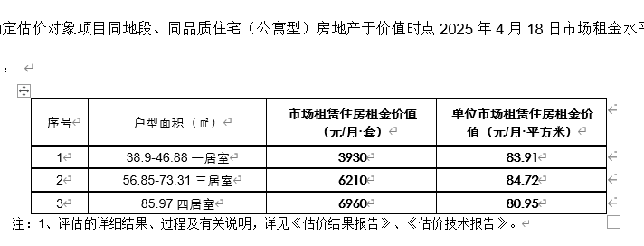
 | 楼层 | 高楼层 | 100 | 高楼层 | 100 | 高楼层 | 100 | 高楼层 | 100
 | 朝向 | 南北 | 100 | 南北 | 100 | 南北 | 100 | 南北 | 100
实物状况 | 物业外观 | 90% | 100 | 60% | 94 | 60% | 94 | 60% | 94
 | 公共区域装修 | 精装修 | 100 | 精装修 | 100 | 精装修 | 100 | 精装修 | 100 |  |  |  |  | 序号 | 户型面积 | 市场租赁住房租金价值（元/月·套） | 单位市场租赁住房租金价值（元/月·平方米） |  | 2025年结果
 | 室内装饰装修 | 精装修 | 100 | 普通装修 | 99 | 普通装修 | 99 | 普通装修 | 99 |  |  |  |  | 1 | 38.9-46.88一居室 | 1290 | 27.61 |  | 83.91
 | 设施设备 | 有燃气 | 100 | 有燃气 | 100 | 有燃气 | 100 | 有燃气 | 100 |  |  |  |  | 2 | 56.85-73.31三居室 | 2050 | 27.9 |  | 84.72
 | 综合管理服务设施 | 有快递柜、垃圾分类收集点 | 100 | 有快递柜、垃圾分类收集点 | 100 | 有快递柜、垃圾分类收集点 | 100 | 有快递柜、垃圾分类收集点 | 100 |  |  |  |  | 3 | 85.97四居室 | 2310 | 26.82 |  | 80.95
 | 户型布局 | 一居室 | 100 | 2居室 | 100 | 2居室 | 100 | 2居室 | 100
 | 户型结构 | 平层 | 100 | 平层 | 100 | 平层 | 100 | 平层 | 100 |  |  | 83.91
 | 建筑面积 | 20-30 | 100 | 59 | 99 | 56 | 99 | 86 | 98 |  |  |  |  | 户型 | 户型修正系数 | 建筑面积（㎡） | 面积修正系数 | 朝向 | 朝向修正系数 | 平均租金（元/平方米•月）（取整）
 | 家具家电 | 配备家具、家电齐全；功能正常，质量有保证，较好 | 100 | 配备家具、家电齐全；功能正常，质量有保证，较好 | 100 | 配备家具、家电齐全；功能正常，质量有保证，好 | 100 | 配备家具、家电齐全；功能正常，质量有保证，好 | 100 |  |  |  |  | Loft，一居室 | 0.99 | 44.91-46.88 | 1.04 | 东 | 1 | 27.61
权益状况 | 服务及管理水平 | 配备服务管家专业管理，封闭式管理 | 100 | 普通物业管理，封闭式管理 | 100 | 普通物业管理，封闭式管理 | 100 | 普通物业管理，封闭式管理 | 100 | 链家房源 |  |  |  | Loft，三居室 | 1 | 56.85-73.31 | 1.02 | 南 | 1.02 | 27.9
 | 水电气费执行标准 | 民水民电 | 100 | 民水民电 | 100 | 民水民电 | 100 | 民水民电 | 100 |  |  |  |  | loft，四居室 | 1 | 85.97 | 1 | 西 | 0.995 | 26.82
成交单价（元/平米） |  | _____ |  | 16.95 |  | 16.07 |  | 17.44 |  |  | -0.080825958702
比较价值（元/平米） |  | _____ |  | 18.40 |  | 17.44 |  | 19.12 |  |  | -0.087866108787
 | 租金 | 18.32
 | 租赁税费
 | 物业费 | 8.5 |  | 1.0854 |  | 1.0854 |  | 1.0965 |  |  | 0.92144495413 |  |  |  | 季付价 | 月付价 |  |  |  |  |  |  | 物业费 | 供暖
 | 供暖费 |  |  | 18.39753 |  | 17.442378 |  | 19.12296 |  |  | 0.96234309623 | 63.85 | 合生世界村 | 101.8 | 6500 | 6800 | 66.8 | 高/17 | 北 | 4居室 | 商水商电 | 含家具家电 | 3.3 | 5 | 58.5 | 2025-10-21
 | 合计租金 | 26.82 |  |  |  |  |  |  |  |  |  | 57.89 | 合生世界村 | 101.92 | 5900 | 6200 | 60.83 | 低/17 | 北 | 4居室 | 商水商电 | 含家具家电 | 3.3 | 5 | 52.53 | 2025-08-02
 |  |  |  |  |  |  |  |  |  |  |  | 60.78 | 合生世界村 | 102 | 6200 | 6500 | 63.73 | 低/17 | 北 | 4居室 | 商水商电 | 含家具家电 | 3.3 | 5 | 55.43 | 2025-07-14

 |  | 2023 |  | 1960 |  | 1982 |  | 2004
 |  | 0.96666666667 |  | -0.1 |  | 0.26666666667 |  | 0.63333333333

 |  |  |  |  | 2 | 0-60 | 60-70 | 70-80 | 80-90 | 90+
 |  |  |  |  |  | 92 | 94 | 96 | 98 | 100

 |  |  | 1 | 0-50 | 50-75 | 75-100 | 100+
 |  |  |  | 100 | 99 | 98 | 97
 |  | 0.5
 | 南北 | 南 | 东南 | 西南 | 东西 | 东 | 西 | 东北 | 西北 | 北
 | 102.5 | 102 | 101.5 | 101 | 100.5 | 100 | 99.5 | 99 | 98.5 | 98

 |  |  | 2 | 家具家电齐全 |  | 无家具家电
 |  |  |  | 100 |  | 98
 |  |  | 2 | 一居、二居 |  | 三居四居 |  | 五居六居
 |  |  |  | 100 |  | 102 |  | 104

Sheet1
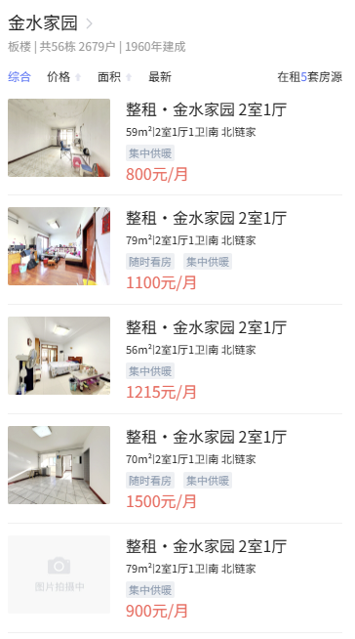

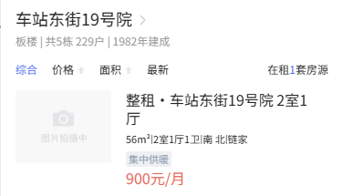
 | 59 | 1000 | 16.95
 | 80 | 1600 | 20
金水家园 | 59 | 800 | 13.56
 | 79 | 1100 | 13.92
 | 56 | 1215 | 21.7
 | 70 | 1500 | 21.43
 | 79 | 900 | 11.39
车站东街19号院 | 56 | 900 | 16.07
车站东街28号院 | 52 | 1200 | 23.08
古桥镜水 | 86 | 1000 | 11.63
 | 86 | 1500 | 17.44
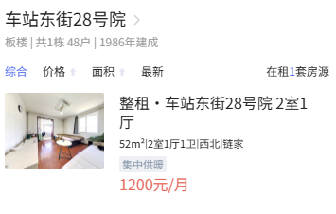
 |  |  | #DIV/0!
 |  |  | #DIV/0!
 |  |  | #DIV/0!
 |  |  | #DIV/0!
 |  |  | #DIV/0!
 |  |  | #DIV/0!
 |  |  | #DIV/0!
 |  |  | #DIV/0!
 |  |  | #DIV/0!
 |  |  | #DIV/0!
 |  |  | #DIV/0!
 |  |  | #DIV/0!
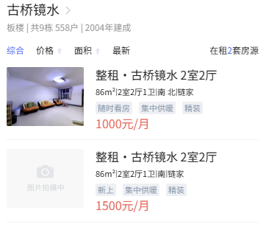
 |  |  | #DIV/0!
 |  |  | #DIV/0!
 |  |  | #DIV/0!
 |  |  | #DIV/0!
 |  |  | #DIV/0!
 |  |  | #DIV/0!
 |  |  | #DIV/0!

